P1
清水港 貿易概況

【令和5年1月】 |  |  |  |  |  |  |  |  |  |  |  |  |  |  |  |  | （単位：百万円、％）
区 分 |  | 輸 出 額 |  |  |  | 輸 入 額 |  |  |  | 輸出入額 |  |  |  | 差引額(▲は輸入超過）
 |  | 前年同期比 |  | 管内比 |  | 前年同期比 |  | 管内比 |  | 前年同期比 |  | 管内比 |  | 前年同期比 |  | 管内比
清水港 |  |  | 150,917 |  |  |  | 131,478 |  |  |  | 282,395 |  |  |  | 19,439
 |  | 109.8 |  | 10.9 |  | 134.8 |  | 10.8 |  | 120.2 |  | 10.8 |  | 48.7 |  | －
名古屋税関 管 内 |  |  | 1,385,716 |  |  |  | 1,223,036 |  |  |  | 2,608,752 |  |  |  | 162,680
 |  | 101.4 |  | － |  | 122.3 |  | － |  | 110.2 |  | － |  | 44.4 |  | －

【推移】 |  |  |  |  |  |  |  |  |  |  |  |  |  |  |  |  | （単位：百万円、％）
期 間 |  | 輸 出 額 |  |  |  | 輸 入 額 |  |  |  | 輸出入額 |  |  |  | 差引額(▲は輸入超過）
 |  | 金 額 |  |  | 前 年 同期比 | 金 額 |  |  | 前 年 同期比 | 金 額 |  |  | 前 年 同期比 | 金 額 |  |  | 前 年 同期比
平成30年 |  |  | 1,882,852 |  | 101.6 |  | 1,055,045 |  | 111.3 |  | 2,937,897 |  | 104.9 |  | 827,806 |  | 91.5
令和元年 |  |  | 1,823,906 |  | 96.9 |  | 1,022,045 |  | 96.9 |  | 2,845,951 |  | 96.9 |  | 801,861 |  | 96.9
令和2年 |  |  | 1,668,437 |  | 91.5 |  | 918,357 |  | 89.9 |  | 2,586,794 |  | 90.9 |  | 750,079 |  | 93.5
令和3年 |  |  | 2,029,830 |  | 121.7 |  | 1,085,042 |  | 118.2 |  | 3,114,872 |  | 120.4 |  | 944,789 |  | 126.0
令和4年 |  |  | 2,250,083 |  | 110.9 |  | 1,450,838 |  | 133.7 |  | 3,700,921 |  | 118.8 |  | 799,245 |  | 84.6
令和3年 | 上期 |  | 1,002,995 |  | 131.1 |  | 537,755 |  | 115.9 |  | 1,540,750 |  | 125.4 |  | 465,240 |  | 154.6
令和3年 | 下期 |  | 1,026,835 |  | 113.7 |  | 547,287 |  | 120.5 |  | 1,574,122 |  | 115.9 |  | 479,548 |  | 106.8
令和4年 | 上期 |  | 1,029,147 |  | 102.6 |  | 679,000 |  | 126.3 |  | 1,708,147 |  | 110.9 |  | 350,147 |  | 75.3
令和4年 | 下期 |  | 1,220,936 |  | 118.9 |  | 771,838 |  | 141.0 |  | 1,992,774 |  | 126.6 |  | 449,098 |  | 93.7
令和4年 | １月 |  | 137,467 |  | 97.8 |  | 97,515 |  | 124.1 |  | 234,982 |  | 107.2 |  | 39,951 |  | 64.5
 | ２月 |  | 158,030 |  | 98.9 |  | 94,368 |  | 123.5 |  | 252,398 |  | 106.9 |  | 63,661 |  | 76.4
 | ３月 |  | 199,508 |  | 109.7 |  | 103,362 |  | 102.0 |  | 302,870 |  | 107.0 |  | 96,146 |  | 119.5
 | ４月 |  | 185,260 |  | 109.8 |  | 135,109 |  | 138.8 |  | 320,369 |  | 120.4 |  | 50,151 |  | 70.3
 | ５月 |  | 159,155 |  | 96.0 |  | 120,016 |  | 133.4 |  | 279,171 |  | 109.1 |  | 39,139 |  | 51.6
 | ６月 |  | 189,728 |  | 101.8 |  | 128,629 |  | 136.7 |  | 318,357 |  | 113.5 |  | 61,098 |  | 66.2
 | ７月 |  | 201,770 |  | 111.9 |  | 111,999 |  | 115.7 |  | 313,770 |  | 113.2 |  | 89,771 |  | 107.5
 | ８月 |  | 182,741 |  | 112.9 |  | 122,198 |  | 141.8 |  | 304,940 |  | 123.0 |  | 60,543 |  | 80.0
 | ９月 |  | 186,792 |  | 102.2 |  | 124,036 |  | 136.3 |  | 310,827 |  | 113.5 |  | 62,756 |  | 68.3
 | 10月 |  | 217,709 |  | 132.5 |  | 137,587 |  | 159.4 |  | 355,296 |  | 141.8 |  | 80,121 |  | 102.7
 | 11月 |  | 212,964 |  | 127.7 |  | 133,438 |  | 153.7 |  | 346,401 |  | 136.6 |  | 79,526 |  | 99.5
 | 12月 |  | 218,961 |  | 128.2 |  | 142,579 |  | 142.3 |  | 361,540 |  | 133.4 |  | 76,382 |  | 108.2
令和5年 | １月 |  | 150,917 |  | 109.8 |  | 131,478 |  | 134.8 |  | 282,395 |  | 120.2 |  | 19,439 |  | 48.7
 | ２月
 | ３月
 | ４月
 | ５月
 | ６月
 | ７月
 | ８月
 | ９月
 | 10月
 | 11月
 | 12月
・令和3年以前：確定値
・令和4年：輸出の12月分並びに輸入、輸出入及び差引の11月分以前は、確報値
・管内比とは、清水港が名古屋税関管内に占める割合

【推移グラフ】
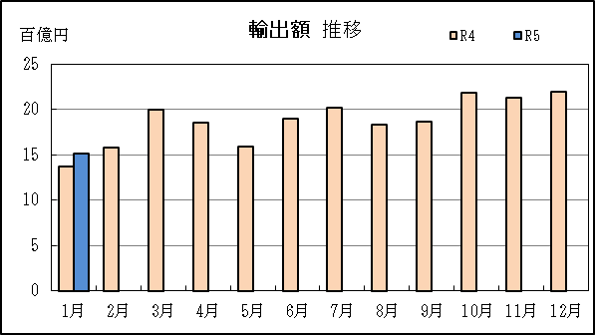
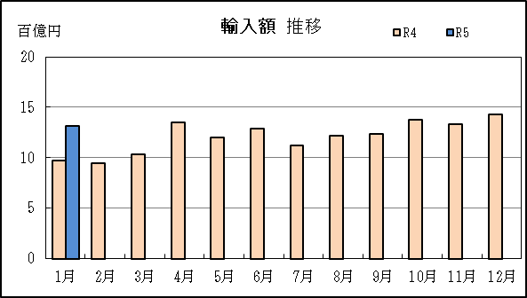

P5
田子の浦港 貿易概況

【令和5年1月】 |  |  |  |  |  |  |  |  |  |  |  |  |  |  |  |  | （単位：百万円、％）
区 分 |  | 輸 出 額 |  |  |  | 輸 入 額 |  |  |  | 輸出入額 |  |  |  | 差引額(▲は輸入超過）
 |  | 前年同期比 |  | 管内比 |  | 前年同期比 |  | 管内比 |  | 前年同期比 |  | 管内比 |  | 前年同期比 |  | 管内比
田子の浦港 |  |  | 549 |  |  |  | 2,228 |  |  |  | 2,777 |  |  |  | ▲ 1,680
 |  | 69.4 |  | 0.0 |  | 92.5 |  | 0.2 |  | 86.8 |  | 0.1 |  | 103.8 |  | －
名古屋税関 管 内 |  |  | 1,385,716 |  |  |  | 1,223,036 |  |  |  | 2,608,752 |  |  |  | 162,680
 |  | 101.4 |  | － |  | 122.3 |  | － |  | 110.2 |  | － |  | 44.4 |  | －

【推移】 |  |  |  |  |  |  |  |  |  |  |  |  |  |  |  |  | （単位：百万円、％）
期 間 |  | 輸 出 額 |  |  |  | 輸 入 額 |  |  |  | 輸出入額 |  |  |  | 差引額(▲は輸入超過）
 |  | 金 額 |  |  | 前 年 同期比 | 金 額 |  |  | 前 年 同期比 | 金 額 |  |  | 前 年 同期比 | 金 額 |  |  | 前 年 同期比
平成30年 |  |  | 11,908 |  | 121.8 |  | 30,222 |  | 111.3 |  | 42,130 |  | 114.1 |  | ▲ 18,315 |  | 105.4
令和元年 |  |  | 11,398 |  | 95.7 |  | 24,703 |  | 81.7 |  | 36,101 |  | 85.7 |  | ▲ 13,305 |  | 72.6
令和2年 |  |  | 11,143 |  | 97.8 |  | 21,490 |  | 87.0 |  | 32,632 |  | 90.4 |  | ▲ 10,347 |  | 77.8
令和3年 |  |  | 11,038 |  | 99.1 |  | 28,411 |  | 132.2 |  | 39,449 |  | 120.9 |  | ▲ 17,374 |  | 167.9
令和4年 |  |  | 10,914 |  | 98.9 |  | 38,119 |  | 134.2 |  | 49,033 |  | 124.3 |  | ▲ 27,205 |  | 156.6
令和3年 | 上期 |  | 5,734 |  | 108.6 |  | 12,694 |  | 107.1 |  | 18,428 |  | 107.5 |  | ▲ 6,959 |  | 105.9
令和3年 | 下期 |  | 5,303 |  | 90.5 |  | 15,717 |  | 163.1 |  | 21,021 |  | 135.6 |  | ▲ 10,414 |  | 276.0
令和4年 | 上期 |  | 6,303 |  | 109.9 |  | 13,926 |  | 109.7 |  | 20,229 |  | 109.8 |  | ▲ 7,623 |  | 109.5
令和4年 | 下期 |  | 4,611 |  | 87.0 |  | 24,193 |  | 153.9 |  | 28,804 |  | 137.0 |  | ▲ 19,582 |  | 188.0
令和4年 | １月 |  | 790 |  | 106.3 |  | 2,409 |  | 292.7 |  | 3,199 |  | 204.2 |  | ▲ 1,619 |  | 20倍
 | ２月 |  | 1,140 |  | 161.0 |  | 779 |  | 40.4 |  | 1,919 |  | 72.8 |  | 361 |  | －
 | ３月 |  | 1,222 |  | 101.6 |  | 2,750 |  | 118.4 |  | 3,972 |  | 112.7 |  | ▲ 1,529 |  | 136.4
 | ４月 |  | 939 |  | 81.4 |  | 2,095 |  | 107.3 |  | 3,033 |  | 97.7 |  | ▲ 1,156 |  | 144.7
 | ５月 |  | 864 |  | 86.4 |  | 1,919 |  | 72.9 |  | 2,783 |  | 76.6 |  | ▲ 1,055 |  | 64.6
 | ６月 |  | 1,348 |  | 145.5 |  | 3,974 |  | 131.0 |  | 5,322 |  | 134.4 |  | ▲ 2,626 |  | 124.6
 | ７月 |  | 513 |  | 49.0 |  | 6,144 |  | 202.2 |  | 6,658 |  | 162.9 |  | ▲ 5,631 |  | 282.7
 | ８月 |  | 1,371 |  | 120.4 |  | 3,283 |  | 142.6 |  | 4,654 |  | 135.2 |  | ▲ 1,913 |  | 164.3
 | ９月 |  | 542 |  | 72.7 |  | 5,803 |  | 166.8 |  | 6,345 |  | 150.2 |  | ▲ 5,261 |  | 192.4
 | 10月 |  | 752 |  | 87.4 |  | 1,381 |  | 60.4 |  | 2,133 |  | 67.8 |  | ▲ 630 |  | 44.1
 | 11月 |  | 854 |  | 114.6 |  | 4,545 |  | 170.5 |  | 5,398 |  | 158.3 |  | ▲ 3,691 |  | 192.2
 | 12月 |  | 580 |  | 75.6 |  | 3,036 |  | 156.2 |  | 3,616 |  | 133.4 |  | ▲ 2,456 |  | 208.9
令和5年 | １月 |  | 549 |  | 69.4 |  | 2,228 |  | 92.5 |  | 2,777 |  | 86.8 |  | ▲ 1,680 |  | 103.8
 | ２月
 | ３月
 | ４月
 | ５月
 | ６月
 | ７月
 | ８月
 | ９月
 | 10月
 | 11月
 | 12月
・令和3年以前：確定値
・令和4年：輸出の12月分並びに輸入、輸出入及び差引の11月分以前は、確報値
・管内比とは、田子の浦港が名古屋税関管内に占める割合

【推移グラフ】
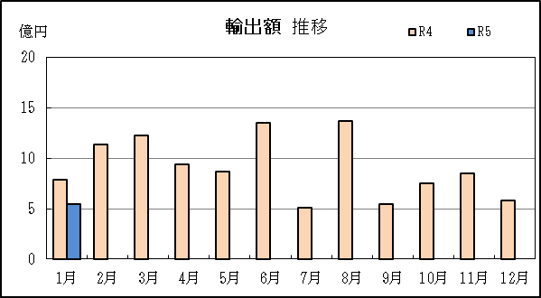
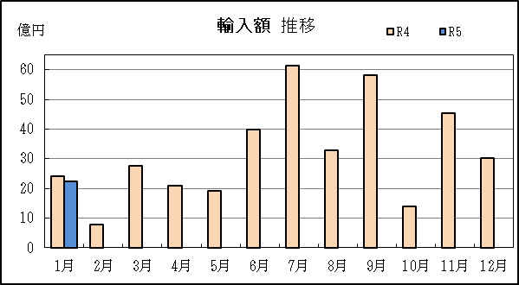

P8
御前崎港 貿易概況

【令和5年1月】 |  |  |  |  |  |  |  |  |  |  |  |  |  |  |  |  | （単位：百万円、％）
区 分 |  | 輸 出 額 |  |  |  | 輸 入 額 |  |  |  | 輸出入額 |  |  |  | 差引額(▲は輸入超過）
 |  | 前年同期比 |  | 管内比 |  | 前年同期比 |  | 管内比 |  | 前年同期比 |  | 管内比 |  | 前年同期比 |  | 管内比
御前崎港 |  |  | 27,678 |  |  |  | 2,760 |  |  |  | 30,438 |  |  |  | 24,917
 |  | 140.5 |  | 2.0 |  | 66.0 |  | 0.2 |  | 127.5 |  | 1.2 |  | 160.6 |  | －
名古屋税関 管 内 |  |  | 1,385,716 |  |  |  | 1,223,036 |  |  |  | 2,608,752 |  |  |  | 162,680
 |  | 101.4 |  | － |  | 122.3 |  | － |  | 110.2 |  | － |  | 44.4 |  | －

【推移】 |  |  |  |  |  |  |  |  |  |  |  |  |  |  |  |  | （単位：百万円、％）
期 間 |  | 輸 出 額 |  |  |  | 輸 入 額 |  |  |  | 輸出入額 |  |  |  | 差引額(▲は輸入超過）
 |  | 金 額 |  |  | 前 年 同期比 | 金 額 |  |  | 前 年 同期比 | 金 額 |  |  | 前 年 同期比 | 金 額 |  |  | 前 年 同期比
平成30年 |  |  | 291,069 |  | 104.4 |  | 18,682 |  | 103.2 |  | 309,751 |  | 104.4 |  | 272,387 |  | 104.5
令和元年 |  |  | 282,794 |  | 97.2 |  | 24,817 |  | 132.8 |  | 307,612 |  | 99.3 |  | 257,977 |  | 94.7
令和2年 |  |  | 298,067 |  | 105.4 |  | 17,315 |  | 69.8 |  | 315,382 |  | 102.5 |  | 280,753 |  | 108.8
令和3年 |  |  | 366,073 |  | 122.8 |  | 23,288 |  | 134.5 |  | 389,361 |  | 123.5 |  | 342,785 |  | 122.1
令和4年 |  |  | 327,018 |  | 89.3 |  | 31,509 |  | 135.3 |  | 358,527 |  | 92.1 |  | 295,510 |  | 86.2
令和3年 | 上期 |  | 194,054 |  | 163.2 |  | 11,686 |  | 137.8 |  | 205,740 |  | 161.5 |  | 182,368 |  | 165.1
令和3年 | 下期 |  | 172,019 |  | 96.0 |  | 11,602 |  | 131.4 |  | 183,620 |  | 97.7 |  | 160,417 |  | 94.2
令和4年 | 上期 |  | 157,043 |  | 80.9 |  | 15,805 |  | 135.2 |  | 172,848 |  | 84.0 |  | 141,238 |  | 77.4
令和4年 | 下期 |  | 169,975 |  | 98.8 |  | 15,704 |  | 135.4 |  | 185,679 |  | 101.1 |  | 154,271 |  | 96.2
令和4年 | １月 |  | 19,698 |  | 72.1 |  | 4,183 |  | 359.8 |  | 23,881 |  | 83.9 |  | 15,515 |  | 59.4
 | ２月 |  | 26,044 |  | 77.0 |  | 2,467 |  | 131.7 |  | 28,510 |  | 79.9 |  | 23,577 |  | 73.8
 | ３月 |  | 27,796 |  | 72.0 |  | 4,183 |  | 137.7 |  | 31,979 |  | 76.8 |  | 23,614 |  | 66.4
 | ４月 |  | 27,818 |  | 85.4 |  | 1,235 |  | 61.6 |  | 29,053 |  | 84.0 |  | 26,583 |  | 86.9
 | ５月 |  | 22,418 |  | 70.5 |  | 1,796 |  | 140.6 |  | 24,214 |  | 73.2 |  | 20,621 |  | 67.6
 | ６月 |  | 33,269 |  | 111.0 |  | 1,941 |  | 83.3 |  | 35,210 |  | 109.0 |  | 31,328 |  | 113.3
 | ７月 |  | 27,223 |  | 79.7 |  | 2,576 |  | 136.0 |  | 29,799 |  | 82.6 |  | 24,646 |  | 76.4
 | ８月 |  | 25,076 |  | 85.9 |  | 2,588 |  | 120.1 |  | 27,663 |  | 88.2 |  | 22,488 |  | 83.1
...
【推移】 |  |  |  |  |  |  |  |  |  |  |  |  |  |  |  |  | （単位：百万円、％）
 | ９月
 | 10月
 | 11月
 | 12月
・令和3年以前：確定値
・令和4年：輸出の12月分並びに輸入、輸出入及び差引の11月分以前は、確報値
・管内比とは、御前崎港が名古屋税関管内に占める割合

【推移グラフ】
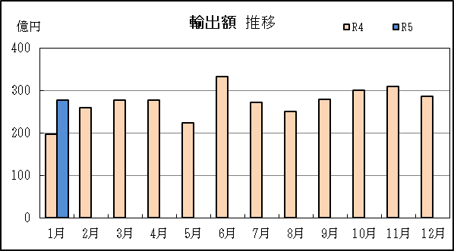
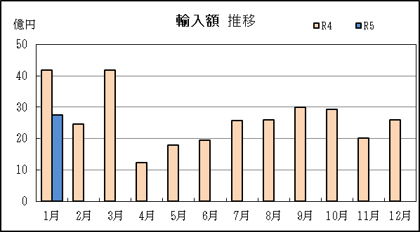

P11
...
【推移】 |  | （単位：百万円、％）
 | ９月
 | 10月
 | 11月
 | 12月
・令和3年以前：確定値
・令和4年：輸出の12月分並びに輸入、輸出入及び差引の11月分以前は、確報値
・管内比とは、静岡空港が名古屋税関管内に占める割合

【推移グラフ】
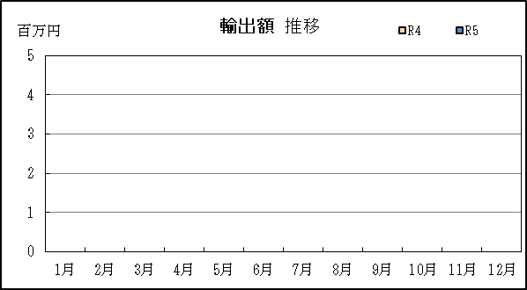
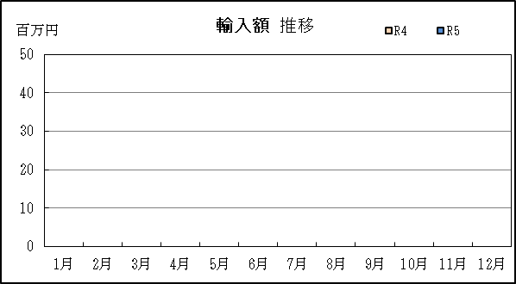

P14
...
【推移】 |  | （単位：百万円、％）
 | ９月
 | 10月
 | 11月
 | 12月
・令和3年以前：確定値
・令和4年：輸出の12月分並びに輸入、輸出入及び差引の11月分以前は、確報値

【推移グラフ】
